Sheet1
code | username | password | fullName | addr | email | phoneNumber | department | position | image
KTMT-1 | vuilb | 123456 | Lê Bá Vui | Hà Nội | vuilb@sis.hust.edu.vn | 123456789 | Kỹ Thuật Máy Tính | Giảng Viên | 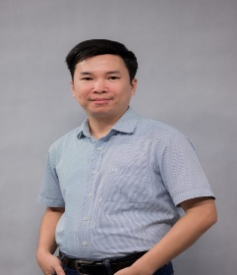
KTMT-2 | tiennd | 123456 | Nguyễn Đức Tiến | Hà Nội | tiennd@sis.hust.edu.vn | 123456789 | Kỹ Thuật Máy Tính | Giảng Viên | 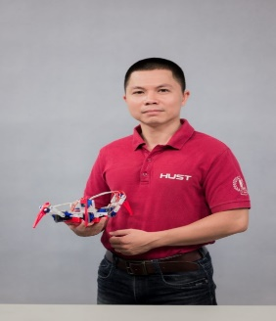
KTMT-3 | khanhnk | 123456 | Nguyễn Kim Khánh | Hà Nội | khanhnk@sis.hust.edu.vn | 123456789 | Kỹ Thuật Máy Tính | Giảng Viên | 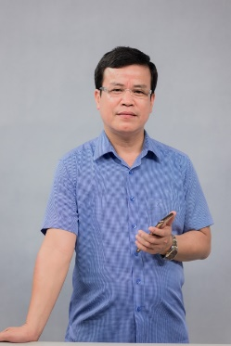
KTMT-4 | ngantt | 123456 | Nguyễn Thị Thanh Nga | Hà Nội | ngant@sis.hust.edu.vn | 123456789 | Kỹ Thuật Máy Tính | Giảng Viên | 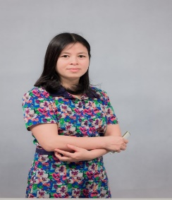
KTMT-5 | hiephv | 123456 | Hoàng Văn Hiệp | Hà Nội | hiephv@sis.hust.edu.vn | 123456789 | Kỹ Thuật Máy Tính | Giảng Viên | 